Menu
PETUNJUK UNTUK MENGISI BAGIAN PEKERJAAN DAN MEMPEROLEH HARGA SATUAN TERSTANDAR PADA BAGIAN PEKERJAAN Rumah Dinas Kepala Daerah, Rumah Dinas Wakil Kepala Daerah, dan Rumah Dinas Sekretaris Daerah
Peringatan!
1. Petunjuk Pengisian merupakan hal yang wajib anda baca
2. Kontrak ini akan digunakan menjadi kontrak payung bersyarat, maka standar atas spesifikasi akan menghasilkan standar harga satuan yang dapat digunakan untuk menyelesaikan tingkat layanan dalam Spesifikasi |  |  | Menu Untuk Input Saja :
3. Kontrak bersifat kontrak payung bersyarat dan dapat digunakan dalam tahun 2021-2022 dan dapat digunakan untuk pekerjaan spesifikasi lain selain Alun-Alun ITHO
4. Pastikan anda telah membaca seluruh dokumen pemilihan
5. Spesifikasi Teknis, Rancangan Kontrak, dan Ketentuan dalam dokumen pemilihan bersifat mutlak
6. Pekerjaan yang dilaksanakan adalah standar dengan kebersihan umum (general cleaning) serta tukang kebun (gardener) dan melaporkan hasilnya secara berkala atas nama Badan Usaha, memastikan kualitas kebersihan ruang kantor beserta peralatan kerja, meja kerja, ruang rapat, terutama setelah berakhirnya jam rapat di dalam kantor (RDK), living furniture, melakukan pengecekan pada setiap bagian gedung, peralatan kerja, dan furniture bebas dari debu sepanjang hari dan aksesoris lainnya seperti lukisan dan tanaman, Perawatan dan pembersihan lantai, toilet, dinding, peralatan kantor, perabotan, rooftop, tangga diseluruh lantai dan area gedung, serta melakukan perawatan dengan memastikan bahwa semuanya berada dalam kondisi bersih tanpa debu sepanjang waktu, secara umum petugas pramubakti bertanggungjawab melakukan layanan perkantoran internal berkaitan jasa kebersihan umum (general cleaning), dan perawatan tanaman di area gedung Pemerintah Kab. Kutai Barat baik dalam ruangan (indoor) maupun luar ruangan (outdoor) sesuai dengan karakteristik tanaman yang dipakai, perawatan tata letak tanaman agar tertata dengan baik dan indah, serta pembersihan saluran air secara rutin dengan luasan sebagaimana uraian
7. Anda hanya perlu memasukkan harga jasa berdasarkan penawaran anda dalam Tab "1. Input Data" |  |  | Setelah Input Data maka
8. Anda hanya dapat mengisi pada bagian kolom berwarna hijau (bagian berwarna merah tidak diperkenankan merubah |  |  | Untuk Dicetak :
9. Proses Perhitungan dan Kuantitas akan dilakukan Otomatis
10. Penawaran yang anda input di SPSE adalah Penawaran pada Tab "3. Hasil Untuk di Input di SPSE"
11. Cetaklah Tab "1. Input Data" dan "2. Analisis Penawaran Harga" dan tanda tangani untuk scan dalam Penawaran!
12. Apabila anda merubah rumus dan perhitungan dalam file ini dan mengakibatkan harga penawaran anda menjadi tidak wajar, maka menjadi risiko anda!
13. Penawaran yang anda input di SPSE adalah berdasarkan Kolom yang ditandai warna Biru dalam Tab Sheet "3. Hasil Untuk di Input SPSE"
14. File Daftar Kuantitas dan Harga ini merupakan alat bantu untuk mempermudah anda menyusun penawaran sekaligus memastikan kontrak dapat dilaksanakan dengan baik serta dapat dibayarkan
15. Tidak berlaku Penyesuaian Harga, Pastikan anda telah memperhitungkan inflasi selama tahun 2021-2022, demikian juga dengan Upah Tenaga Kerja sudah berlaku Upah Minimal beserta Upah Luncuran 2021-2022
Petunjuk dan langkah Pengisian |  |  | Setelah dilakukan untuk bagian :
Mohon di isi dulu
1. Isilah Informasi berikut :
 | a. Nama Pelaku Usaha : | NAMA BADAN USAHA PELAKU USAHA
 | b. Jabatan Penanggung Jawab : | NAMA PENANGGUNG JAWAB PELAKU USAHA
 | c. Nama Penanggung Jawab : | NAMA PENANGGUNG JAWAB DARI BADAN USAHA
2. Klik pada : |  |  | Jasa Kebersihan Kebersihan Umum (General Cleaning) dan Kebersihan Taman (Gardening) pada Rumah Dinas Kepala Daerah, Rumah Dinas Wakil Kepala Daerah, dan Rumah Dinas Sekretaris Daerah

3. Selanjutnya Tab Input Data akan terbuka

4. Untuk Isian Tabel "C. Tenaga Kerja" anda tidak diperkenankan merubah Biaya Beban Tenaga Kerja! Biaya tersebut wajib dipenuhi dan menjadi tanggung-jawab mutlak bagi Pelaku Usaha yang menjadi Penyedia! Anda ketentuan sudah fix sebagaimana gambar berikut :
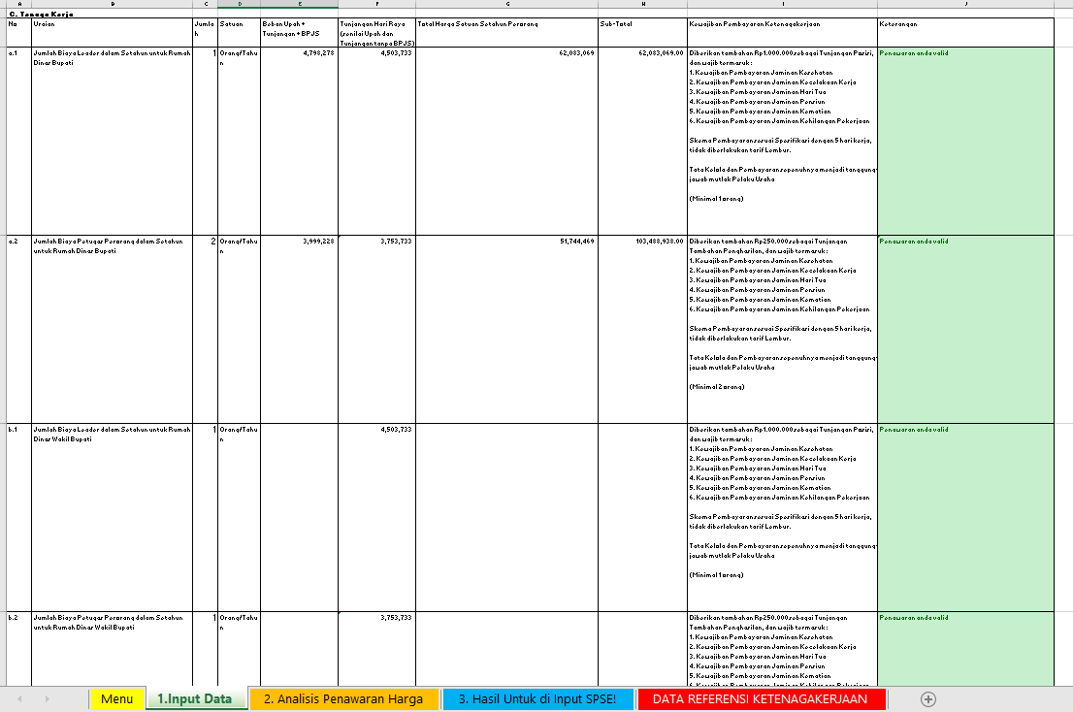

5. | Masih di tab yang sama, silahkan menginput nilai penawaran berdasarkan kemampuan pelaku usaha untuk melakukan tata kelola jasa lainnya
 | Contoh :
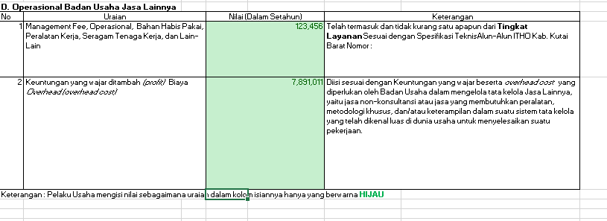

6. Setelah melakukan Langkah 1 hingga 5 diatas maka tekan tombol "Print" atau "ctrl + P"
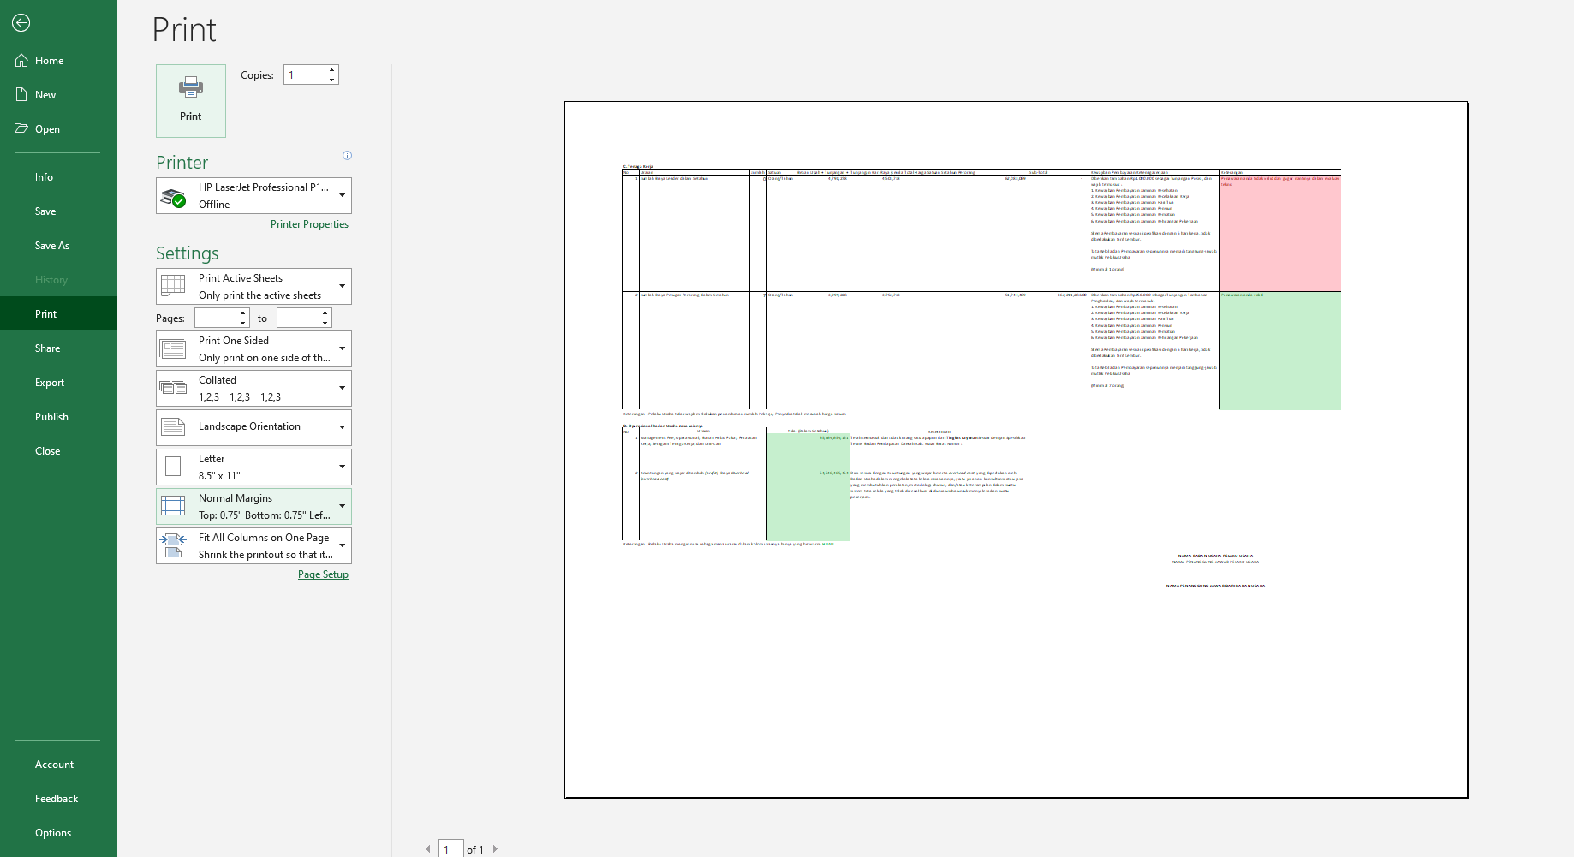

Lalu cetak dan Tanda Tangan lalu Scan dan Upload lewat SPSE sebagai bagian dari Penawaran yang di upload pada SPSE

7. Selanjutnya Klik Balik ke Menu :
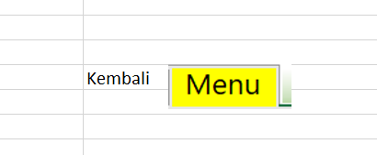

8. Klik Tab "2. Analisis Penawaran Harga"

9. Akan muncul tampilan sebagai berikut dan anda tidak boleh melakukan perubahan atas rumus dan tampilan sebagai berikut
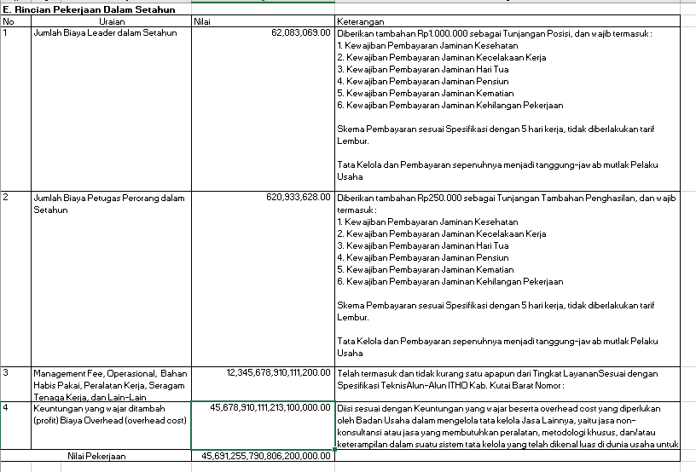

10. Setelah melakukan Langkah 6 hingga 9 diatas maka tekan tombol "Print" atau "ctrl + P"
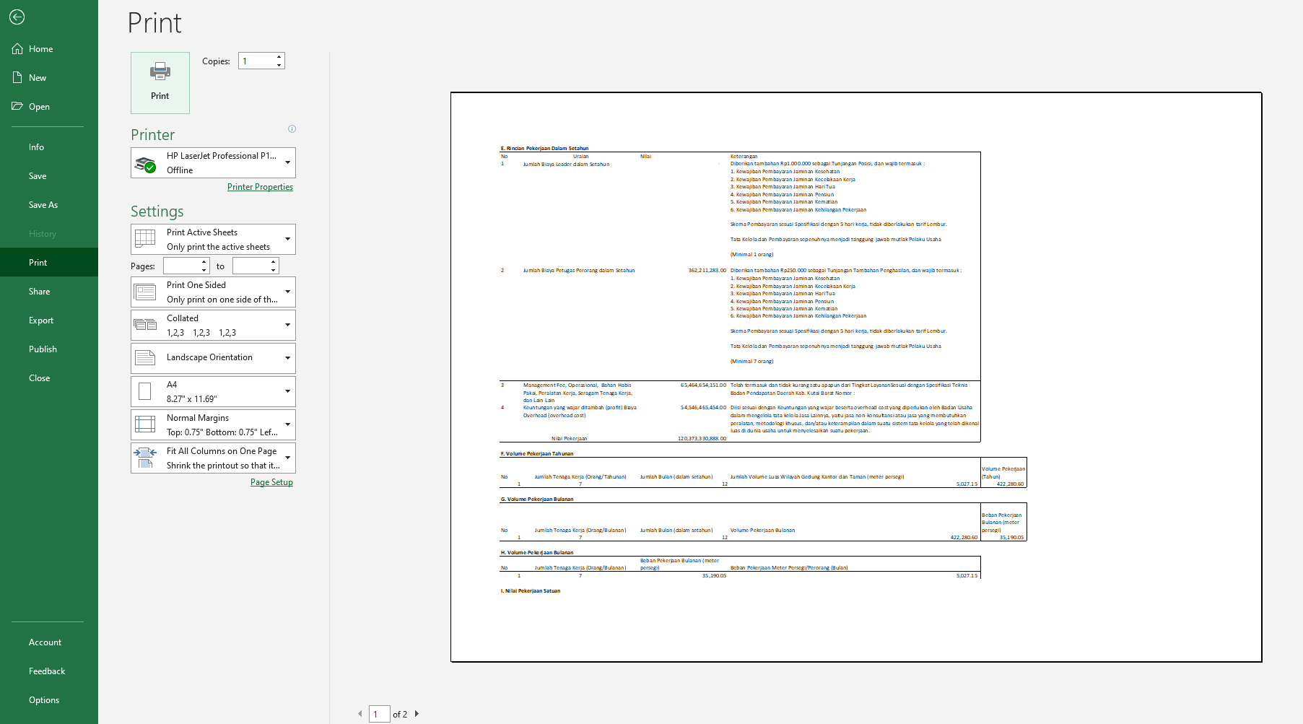

Lalu cetak dan Tanda Tangan lalu Scan dan Upload lewat SPSE sebagai bagian dari Penawaran yang di upload pada SPSE

11. Selanjutnya Klik Balik ke Menu :

12. Kemudian klik pada Icon tersebut

13. Selanjutnya muncul nilai yang diperlukan untuk input Penawaran di SPSE! Anda Wajib Mengacu pada Instrumen ini
 | a. Dalam hal ini ketika terjadi kelebihan pagu maka akan muncul sebagai berikut :
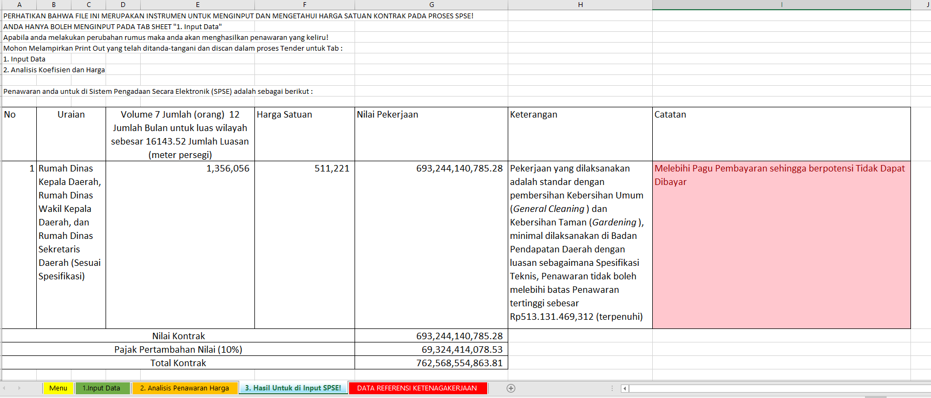

 | Bila dalam kondisi diatas terjadi maka terjadi kelebihan pagu rekening anggaran, sehingga tidak dapat dilakukan pembayaran (potensi) kami sarankan untuk melakukan optimasi input dengan melakukan input ulang

 | b. Dalam hal ini ketika tidak terjadi kelebihan pagu maka akan muncul sebagai berikut :
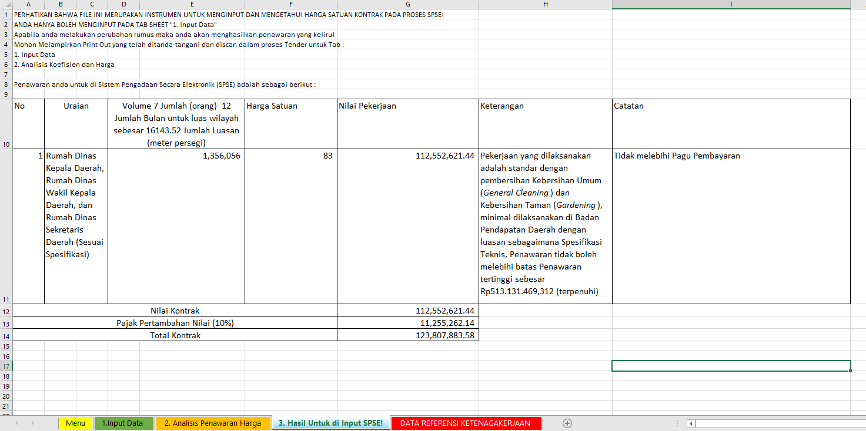

 | Harga "83" Rupiah digunakan untuk mengisi :
 | Rumah Dinas Kepala Daerah, Rumah Dinas Wakil Kepala Daerah, dan Rumah Dinas Sekretaris Daerah pada isian SPSE
 | Gambar diatas hanya contoh acak (random) dan sepenuhnya penawaran wajib dipertimbangkan dengan logis oleh Pelaku Usaha!

